Alter Con py
Información para la Situación Con Proyecto
Alternativa B: Producir con los equipos nuevos
DATOS:

Cantidad (litros) al mes | CANTIDADES |  | PRECIO | COSTO
 | Actual | Nueva
Eucaliptus Globulus Labill. | 100 | 150 | 60 | 40

Molle ( Schinus molle) | 50 | 75 | 350 | 250
Muña ( Minthotachys Mollis) | 50 | 75 | 480 | 300

DEPRECIACIÓN DE ACTIVOS
Inversión Inicial | Monto | Vida util | tasa de Deprec | Depreci Anual | Valor Residual | Valor Mercado | Utilidad
MAQUINARIA NUEVA | 20000 | 4 | 0.25 | 5000 | 0 | 3400 | 3400
ACONDICONAMIENTO LOCAL | 30000 | 4 | 0.25 | 7500 | 0 | 0 | 0
TOTAL | 50000 | 8 | 0.5 | 12500 | 0 | 3400 | 3400

Se obtiene el EGP y FC de la opcion de maquina nueva y local renovado

ESTADO DE GANANCIAS Y PÉRDIDAS CON EQUIPOS NUEVOS

DESCRIPCIÓN DE CATEGORÍA | PERIODO (EN AÑOS)
 | 0 | 1 | 2 | 3 | 4
(+) Ventas netas en s/. |  | 855,000 | 855,000 | 855,000 | 855,000
(-) Costos de ventas | - | 567,000 | 567,000 | 567,000 | 567,000
(-) Gastos administrativos (15%) |  | 128,250 | 128,250 | 128,250 | 128,250
(-) Gastos de ventas (8%) |  | 68,400 | 68,400 | 68,400 | 68,400 |  | PRÉSTAMO
(-) Depreciaciones |  | 12,500 | 12,500 | 12,500 | 12,500 |  | Monto del préstamo | 25,000
Utilidad venta maquinas |  |  |  |  | 3,400 |  | Tasa Efectiva Anual (TEA) | 36.00%
Utilidad operativa | - | 78,850 | 78,850 | 78,850 | 82,250 |  | Plazo Devolución | 2
Utilidad imponible | - | 78,850 | 78,850 | 78,850 | 82,250 |  | Tasa de Interés Real | 32.04%
(-) Impuestos (30%) |  | 23,655 | 23,655 | 23,655 | 24,675 |  | Tasa Inflación Anual | 3%
Utilidad Neta | - | 55,195 | 55,195 | 55,195 | 57,575 |  | Cuota de Capital | S/. 12,500
1/ Se considera Horizonte de proyeccción de 4 años, ya que el activo fijo (maquinas electrodomestico tiene una vida útil de 4años).
 |  |  |  |  |  |  | TABLA DE AMORTIZACIÓN DE LA DEUDA
FLUJO DE CAJA ECONÓMICO CON EQUIPOS NUEVOS |  |  |  |  |  |  | Periodo | Saldo Inicial | Principal | Interes | cuota | Saldo Final
 |  |  |  |  |  |  | 1 | 25,000 | 12,500 | 8,010 | 20,509.7 | 12,500
DESCRIPCIÓN DE CATEGORÍA | PERIODO (EN AÑOS) |  |  |  |  |  | 2 | 12,500 | 12,500 | 4,005 | 16,504.9 | 0
 | 0 | 1 | 2 | 3 | 4
Inversiones y Liquidación
Maquinarias (-) | -20,000
Acondicionamiento de local (-) | -30,000
Capital de trabajo(-) | -42,750
Venta de Activo Fijo (+) |  |  |  |  | 3,400
Flujo de Inversiones | -92,750.00 | 0.00 | 0.00 | 0.00 | 3,400.00
(+) Ventas netas en s/. |  | 855,000.00 | 855,000.00 | 855,000.00 | 855,000.00
(-) Costos de ventas | - | 567,000 | 567,000 | 567,000 | 567,000
(-) Gastos administrativos (15%) |  | 128,250 | 128,250 | 128,250 | 128,250
(-) Gastos de ventas (8%) |  | 68,400 | 68,400 | 68,400 | 68,400
Impuestos (-) | - | 23,655 | 23,655 | 23,655 | 24,675
Flujo de Caja Operativo | - | 67,695 | 67,695 | 67,695 | 66,675
Flujo de Caja Económico (FCE) | -92,750.00 | 67,695.00 | 67,695.00 | 67,695.00 | 70,075.00

VANE = | S/. 238,381
TIRE = | 63%

FLUJO DE CAJA ECONOMICO INCREMENTAL

DESCRIPCIÓN DE CATEGORÍA | PERIODO (EN AÑOS)
 | 0 | 1 | 2 | 3 | 4
FCE Con Equipos Nuevos | -92,750 | 67,695 | 67,695 | 67,695 | 70,075
FCE Con Equipos Actuales | -28,500 | 38,430 | 38,430 | 38,430 | 38,430
FCE Incremental | -64250 | 29,265 | 29,265 | 29,265 | 31,645

FLUJO DE CAJA FINANCIERO CON EQUIPOS NUEVOS

DESCRIPCIÓN DE CATEGORÍA | PERIODO (EN AÑOS)
 | 0 | 1 | 2 | 3 | 4
FCE Con Equipos Nuevos | -92750 | 67695 | 67695 | 67695 | 70075
Financiamiento Neto
Préstamos (+) | 25,000.0
Amortizaciones (-) |  | 12,500 | 12,500
Intereses (-) |  | 8,010 | 4,005
Escudo Fiscal por Intereses(+) |  | 2,403 | 1,201
Flujo Financiamiento Neto | 25,000.0 | -22,912.6 | -17,706.3 | 0.0 | 0.0
Flujo de Caja Financiero | -67,750.0 | 44,782.4 | 49,988.7 | 67,695.0 | 70,075.0

EVALUACIÓN:
 |  |  |  |  |  | 8.82%
VANE INCREMENTAL | 29,992.8
 |  |  |  |  |  | 32.04%
TIRE INCREMENTAL | 29.98%

EVALUACIÓN POR METODOLOGÍA : APV (VALOR PRESENTE AJUSTADO)
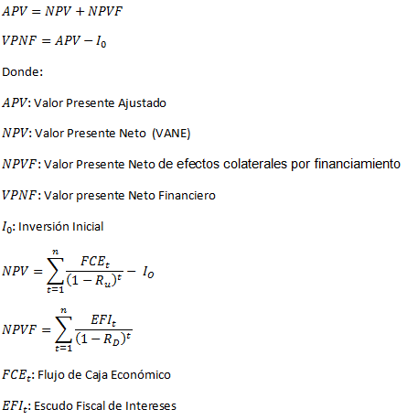

 | 129,139

CALCULO DEL VANF Y TIRF

 | 2,509

 | 131,647.87

TIRF | 68%

costo capital
Ru : COSTO DE CAPITAL DESAPALANCADO
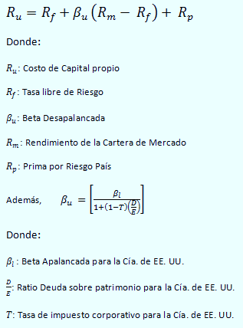

 |  | 3.66%

 |  | 7.52%

 |  | 2.30%
 |  |  |  |  |  | 0.75829383886
 |  | 0.7400 |  |  |  | D/E 0.38 DEL PROBLEMA

 |  |  |  |  |  |  | 0.91
 |  | 8.82% |  |  |  |  | 1 | 0.9 | 0.38
 |  |  |  |  |  |  |  | 0.342 | 0.6780923994
 |  |  |  |  |  |  |  | 1.342
 |  | 5.65%

 | COK Desapalancado, Ru
 | BetaApalancado |  | 0.96 | OIL
 | D/E de USA |  | 0.37
 | Tasa impositiva |  | 0.3
 | Beta Desapalancado |  | 0.64 | OIL
 | Rf |  | 3.66%
 | Rm |  | 7.52%
Re : COSTO DE CAPITAL REAPALANCADO | Rp |  | 2.30%
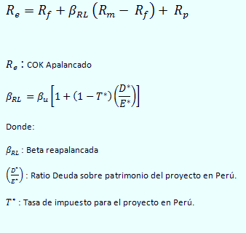
 | Ru=COK desapalancado= Rf+BD (Rm-Rf)+Rp
 | Ru |  | 0.0882
 | % Ru |  | 8.82%

 |  | 0.9311 | Con | = | 0.37

 |  | 9.56% | Nominal |  | 30%

 |  | 6.37%

WACCA: COSTO PROMEDIO PONDERADO DE CAPITAL
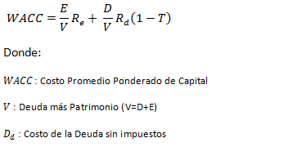
 |  | 36.00% |  | Real= | 32.04%

 |  | 0.7

 |  | 0.3

 |  | 13.77%

 |  | 10.46%

